ドメイン参加
◆ドメイン参加手順
※2015/07/27 13:24メールの(1-1)と(1-2)手順になります

[コントロールパネル]の[ネットワークと共有センター]を実行します
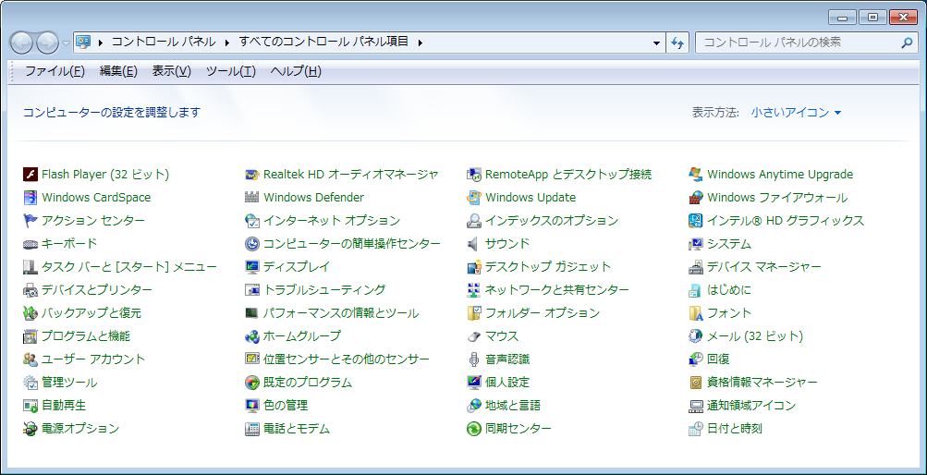

[ローカルエリア接続]を実行します
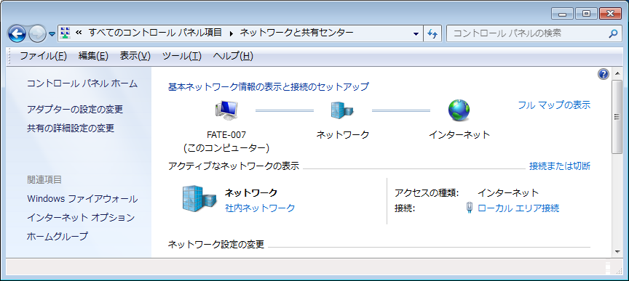

[プロパティ]を実行します
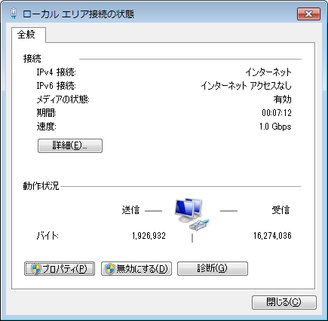

[インターネット プロトコル バージョン 4(TCP/IPv4)]を選択し、[プロパティ]を実行します
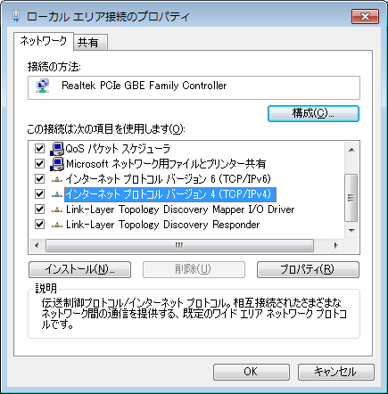

[次のDNS サーバのアドレスを使う]を選択し、[優先 DNS サーバ]のIP(192.168.0.11)を入力し、[OK]を実行します
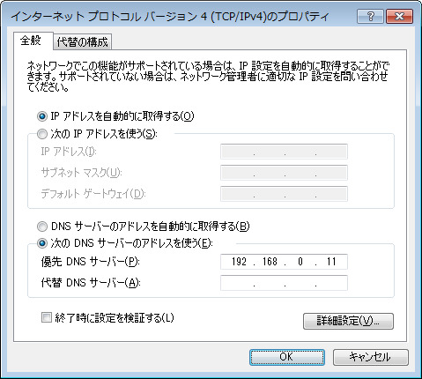

[コントロールパネル]の[システム]を実行します

[コンピュータ名、ドメインおよびワークグループの設定]の[設定の変更]を実行します
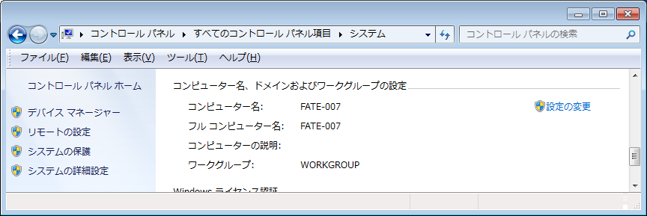

[変更]を実行します
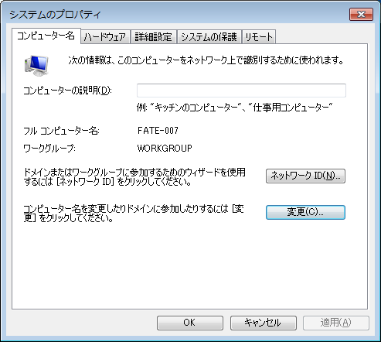

[ドメイン]を選択し、ドメイン名(fate-i)を入力し、[OK]を実行します
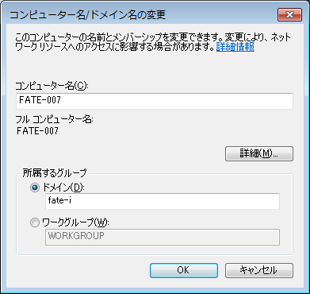

[ドメイン]が[fate-i]であるのを確認し、[ユーザ名]と[パスワード]を入力し、[OK]を実行します
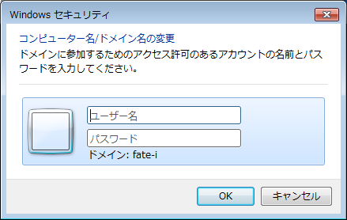

ドメイン参加メッセージ表示後、再起動を求められるので再起動します。
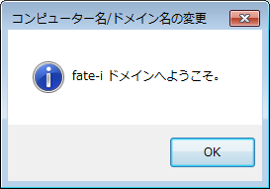
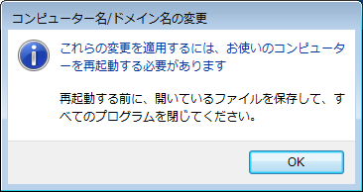

再起動後のログインでは、ユーザ名の前に「FATE-I\」ドメインを入力し(またはログオン先がFATE-Iになっている状態で)ログインしてください
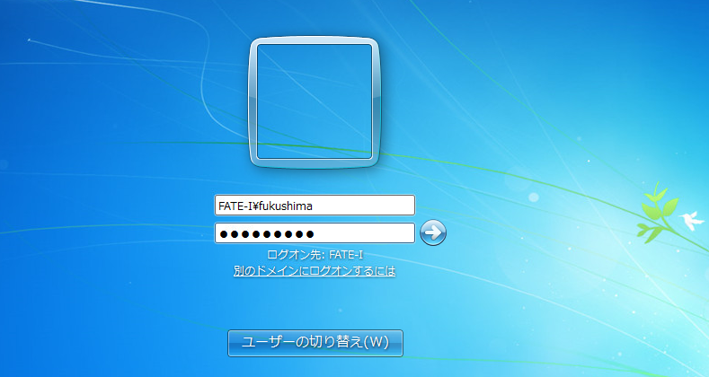

ログイン後のシステム画面ではドメインがfate-i.loとなります
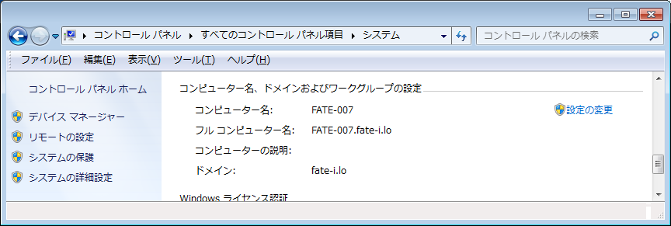

以上です

管理者権限設定
ドメインユーザへの管理者権限設定
 | ドメインのユーザは初期状態で管理者権限がありません、
 | 管理者権限が無い場合、管理者権限が必要な作業ではID/PW入力する必要があるため、
 | 下記手順でドメインのユーザに管理者権限を設定してください
※2015/07/27 13:24メールの(2-2)手順になります

[コントロールパネル]の[ユーザーアカウント]を実行します

[ユーザアカウントの管理]を実行します
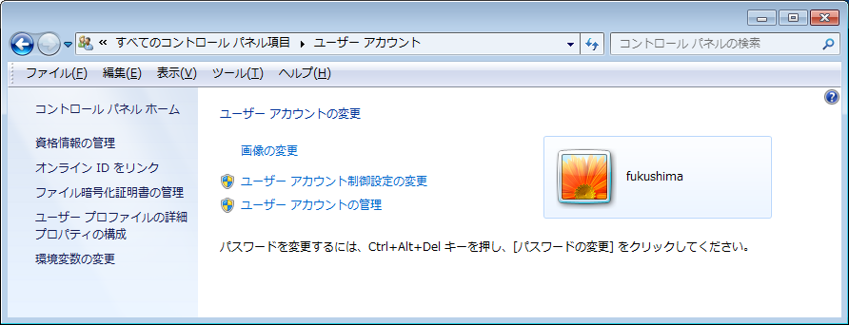

[追加]を実行します
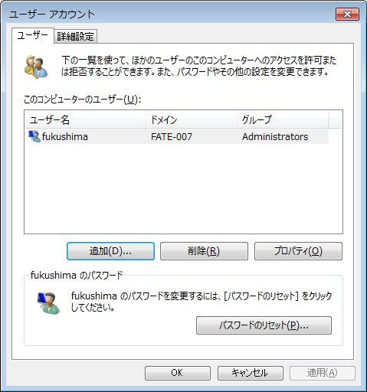

[FATE-I]ユーザの情報を入力し、[管理者]アクセスのレベルを与えます
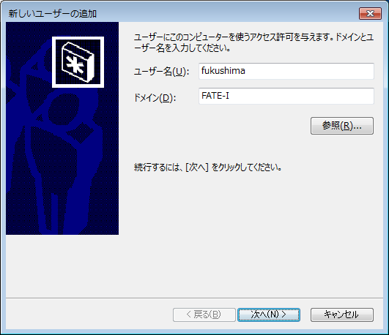
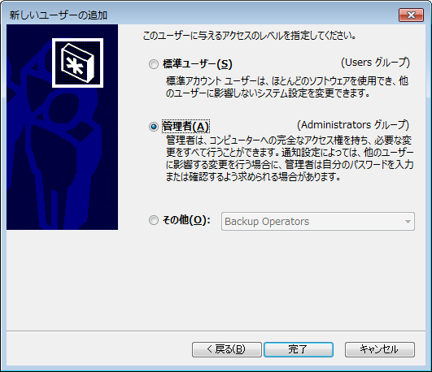

[FATE-I]ユーザの情報が登録されます
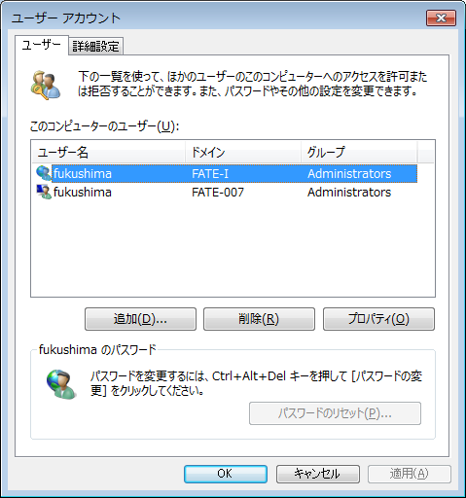

以上です

